PONTE MADEIRA
MEMÓRIA DE CÁLCULO
VOLUME DE MADEIRA PARA PONTE (Vão = 6,00m)

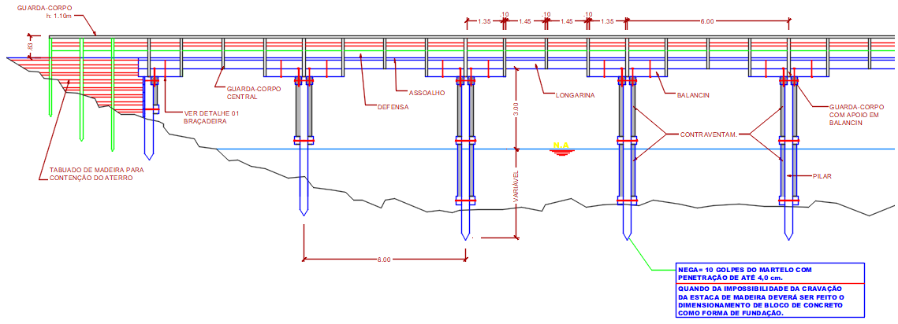
Infraestrutura
FUNDAÇÃO |  | Nº de Linhas = | 1
Descrição | Quantid. | Altura (m) |  | Descrição | Quantid. | Altura (m)
Linha 00 | 4.0 | 3.00 | 1 | Linha 11 |  |  | 0
Linha 01 |  |  | 0 | Linha 12 |  |  | 0
Linha 02 |  |  | 0 | Linha 13 |  |  | 0
Linha 03 |  |  | 0 | Linha 14 |  |  | 0
Linha 04 |  |  | 0 | Linha 15 |  |  | 0
Linha 05 |  |  | 0 | Linha 16 |  |  | 0
Linha 06 |  |  | 0 | Linha 17 |  |  | 0
Linha 07 |  |  | 0 | Linha 18 |  |  | 0
Linha 08 |  |  | 0 | Linha 19 |  |  | 0
Linha 09 |  |  | 0 | Linha 20 |  |  | 0
Linha 10 |  |  | 0 | Linha 21 |  |  | 0

Descrição |  | Quant. | Compr.Méd | Largura | Espessura | Volume
Estaca (viga 0,30x0,30) |  | 4.00 | 3.00 | 0.30 | 0.30 | 1.08000
Travamento linha d'água (viga 0,20x0,30) |  | 2.00 | 5.50 | 0.20 | 0.30 | 0.66000
 |  |  |  |  | Parcial 1 | 1.74000
Mesoestrutura
PILARES |  | Nº de Linhas = | 1
Descrição | Quantid. | Altura (m) |  | Descrição | Quantid. | Altura (m)
Linha 00 | 4.0 | 4.00 | 1 | Linha 11 |  |  | 0
Linha 01 |  |  | 0 | Linha 12 |  |  | 0
Linha 02 |  |  | 0 | Linha 13 |  |  | 0
Linha 03 |  |  | 0 | Linha 14 |  |  | 0
Linha 04 |  |  | 0 | Linha 15 |  |  | 0
Linha 05 |  |  | 0 | Linha 16 |  |  | 0
Linha 06 |  |  | 0 | Linha 17 |  |  | 0
Linha 07 |  |  | 0 | Linha 18 |  |  | 0
Linha 08 |  |  | 0 | Linha 19 |  |  | 0
Linha 09 |  |  | 0 | Linha 20 |  |  | 0
Linha 10 |  |  | 0 | Linha 21 |  |  | 0

Descrição |  | Quant. | Compr. | Largura | Espessura | Volume
Pilares (viga 0,30x0,30) |  | 4.00 | 4.00 | 0.30 | 0.30 | 1.44000
Travamento central (viga 0,20x0,30) |  | 2.00 | 5.50 | 0.20 | 0.30 | 0.66000
Travamento inclinado (viga 0,15x0,25) |  | 4.00 | 6.00 | 0.25 | 0.15 | 0.90000
Transversina (viga 0,25x0,30) |  | 2.00 | 5.50 | 0.25 | 0.30 | 0.82500
 |  |  |  |  | Parcial 2 | 3.82500
Superestrutura
Descrição |  | Quant. | Compr. | Largura | Espessura | Volume
Balancin (viga 0,25x0,30) |  | 6.00 | 3.00 | 0.25 | 0.30 | 1.35000
Longarina (viga 0,25x0,30) |  | 6.00 | 6.00 | 0.25 | 0.30 | 2.70000
Tabuleiro (pranchão 0,10x0,20) |  | 28.57 | 5.00 | 0.20 | 0.10 | 2.85700
Defensa (viga 0,25x0,30) |  | 2.00 | 6.00 | 0.25 | 0.30 | 0.90000
Proteção do rodeiro (0,20x0,15) |  | 2.00 | 6.00 | 0.20 | 0.15 | 0.36000
Rodeiro (pranchão 0,10x0,30) |  | 6.00 | 6.00 | 0.30 | 0.10 | 1.08000
Reforço guarda-rodas (pranchão 0,10x0,20) |  | 5.00 | 0.65 | 0.20 | 0.10 | 0.06500
Reforço do rodeiro (pranchão 0,10x0,20) |  | 2.50 | 0.90 | 0.20 | 0.10 | 0.04500
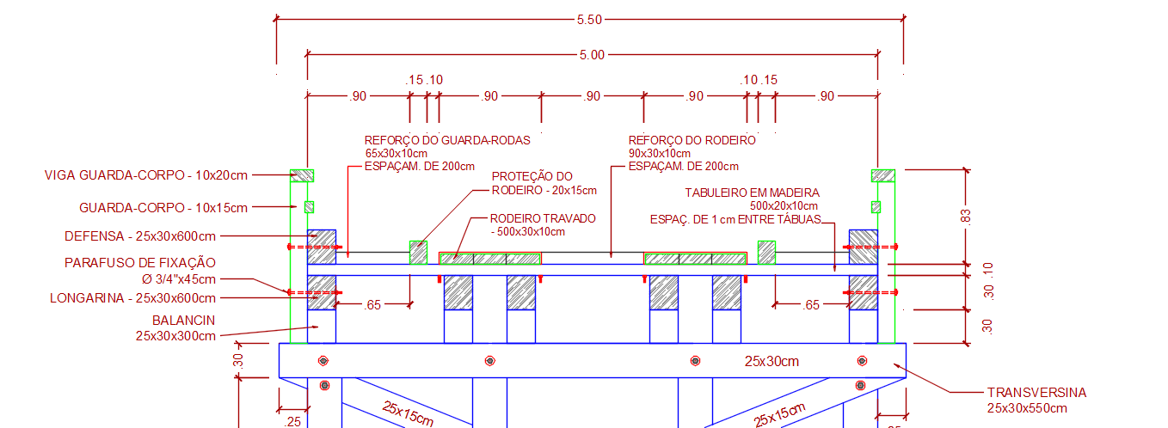
Guarda-corpo GC - Pilar-01 (pranchão 0,10x0,15) |  | 7.00 | 1.40 | 0.15 | 0.10 | 0.14700
Guarda-corpo GC - Pilar-02 (pranchão 0,10x0,15) |  | 2.00 | 1.10 | 0.15 | 0.10 | 0.03300
Proteção intermediária do Guarda-corpo (0,07x0,10) |  | 2.00 | 6.00 | 0.10 | 0.07 | 0.08400
Corrimão do Guarda-corpo (0,10x0,20) |  | 2.00 | 6.00 | 0.20 | 0.10 | 0.24000
 |  |  |  |  | Parcial 3 | 9.86100

 | Total de Madeira no vão = 6,00 m |  |  | Vão | m³ / m
 | Volume = | 15.426 | m³ | 6.00 | 2.57100

Nº de Vãos | Vol. p/ Vão | Vol. Total | Compr. (m) | Volume / metro linear
3 | 15.4260 | 46.2780 | 18.00 | 2.5710 | m³/m
4 | 15.4260 | 61.7040 | 24.00 | 2.5710 | m³/m
5 | 15.4260 | 77.1300 | 30.00 | 2.5710 | m³/m

VOLUME DE MADEIRA PARA EXECUÇÃO DE UMA CONTENÇÃO DE ATERRO NA PONTE

Descrição | Quantidade (un) | Altura (m) | Cravado no solo (m) | Largura (m) | Espessura (m) | Volume (m³)
Pilar PA-01 (0,25x0,25) | 2.00 | 3.00 | 1.50 | 0.25 | 0.25 | 0.56250
Pilar PA-02 (0,25x0,25) | 2.00 | 2.00 | 1.50 | 0.25 | 0.25 | 0.43750
PRANCHAS DE CONTENÇÃO
Descrição | Alturas |  | Largura | Área | Quantidade (un) | Espessura | Volume
 | H-01 | Linha 00 | (m) | (m²) |  | (m) | (m³)
Contenção nas alas Pranchão -(0,20x0,07) | 1.00 | 4.00 | 4.00 | 10.00 | 2.00 | 0.07 | 1.40000
Contenção na ponte Pranchão -(0,20x0,07) | 4.00 | 4.00 | 5.00 | 20.00 | 1.00 | 0.07 | 1.40000
 |  |  |  |  |  | Total | 2.80000

 | Resumo de Madeira nas Alas |  |  | #REF! | m³

Altura H-01 |  |  | Alas de Contenção
1.00 m |  |  | Quantidade (un) = | 2.00

 |  |  | Contenção na Ponte
 | Altura H-02 |  | Quantidade (un) = | 1.00
 | 4.00 m
 |  |  | CONTENÇÃO ALA
 |  |  | L = | 4.00 m
H-01 - PA-03 | 1.00 m | PA-02 | 2.00 m | PA-01 | 3.00 m | Linha 00 - PP-01 a PP-04 | 4.00 m

PA = Pilar da Ala
PP = Pilar da Ponte na Ala

 | CONTENÇÃO PONTE
 |  |  | L = | 5.00 m
Linha 00 - PP-01 | 4.00 m | Linha 00 - PP-02 | 4.00 m | Linha 00 - PP-03 | 4.00 m | Linha 00 - PP-04 | 4.00 m

